对位标询价单
采购清单（询价单）
致： | 洛阳市轨道交通集团有限责任公司运营分公司
要求交货时间:自采购订单下达之日起15日内完成供货及现场安装（如有），或按买方要求分批次供货及安装。
交货地点:洛阳市内指定地点，买方根据现场情况，保留适度调整的权利
其它约定事项：
报价要求 |  | （1）含采购、包装、运输、装卸、计量（如有）、检测、安装（如有）、保险、技术指导、人员培训（如有）、售后服务、质保期服务等经需方验收合格之前发生的所有费用。（2）总价与单价有偏差时，以单价为准。（3）产品必须是全新货品并应符合国际或国家标准。（4）不注明交货期视为签订合同之日起15天内到货。（5）表中单价为不含税价。（6）付款方式：按合同单价和卖方实际送货数量，物资经验收合格后，经买方审核单据无误且批准后，按实际到货货物总价的100%由买方支付给卖方。（7）报价单盖章（公章或合同专用章）有效。
需方：洛阳市轨道交通集团有限责任公司运营分公司 |  |  |  |  |  |  | 供方（盖章）：
地址：洛阳市洛龙区三川大道与伊洛路交叉口刘富村车辆段 |  |  |  |  |  |  | 地址:
邮政编码：471003 |  |  |  |  |  |  | 邮政编码:
电话：0379-86003069 |  |  |  |  |  |  | 电话:
传真: |  |  |  |  |  |  | 传真:
联系人： |  |  |  |  |  |  | 联系人：
日期： |  |  |  |  |  |  | 日期:
序号 | 线路名称 | 物资编码 | 物资名称 | 品牌/厂家 | 规格型号 | 其它特征参数 | 计量单位 | 数量 | 单价 | 金额 | 税率 | 税额 | 交货期 | 备注
1 | 1号线 | 7204010033 | 对位标 | 定制 | 外框尺寸：780mm*240mm*5mm，角钢L50mm*5mm，白底红框黑字（红框尺寸距离外框边缘10mm，宽度30mm），内容“对位标”字体为：仿宋-GB2312,字高字宽可在具体规定的基础上适当调整；铝板材质；标牌与角钢之间采用焊接，角钢与侧墙之间采用Ø12的不锈钢膨胀螺栓安装。 | 外加封闭涂料的铝板（厚度2-3mm）材质应符合《公路交通标志板》（JT/T279-2004）中的相关规定，标志釆用反光材料作为标志，反光材料釆用符合GB/T18833《道路交通反光膜》的IV类反光膜，图案及字样釆用与反光材料相适应的印制方式；标志需配备Ø12不锈钢膨胀螺栓，并应做镀锌处理。 | 个 | 30 |  |  |  |  |  | 不含安装
2 | 2号线 | 7204010033 | 对位标 | 定制 | 外框尺寸：780mm*240mm*5mm，角钢L50mm*5mm，白底红框黑字（红框尺寸距离外框边缘10mm，宽度30mm），内容“对位标”字体为：仿宋-GB2312,字高字宽可在具体规定的基础上适当调整；铝板材质；标牌与角钢之间采用焊接，角钢与侧墙之间采用Ø12的不锈钢膨胀螺栓安装。 | 外加封闭涂料的铝板（厚度2-3mm）材质应符合《公路交通标志板》（JT/T279-2004）中的相关规定，标志釆用反光材料作为标志，反光材料釆用符合GB/T18833《道路交通反光膜》的IV类反光膜，图案及字样釆用与反光材料相适应的印制方式；标志需配备Ø12不锈钢膨胀螺栓，并应做镀锌处理。 | 个 | 86 |  |  |  |  |  | 不含安装 | 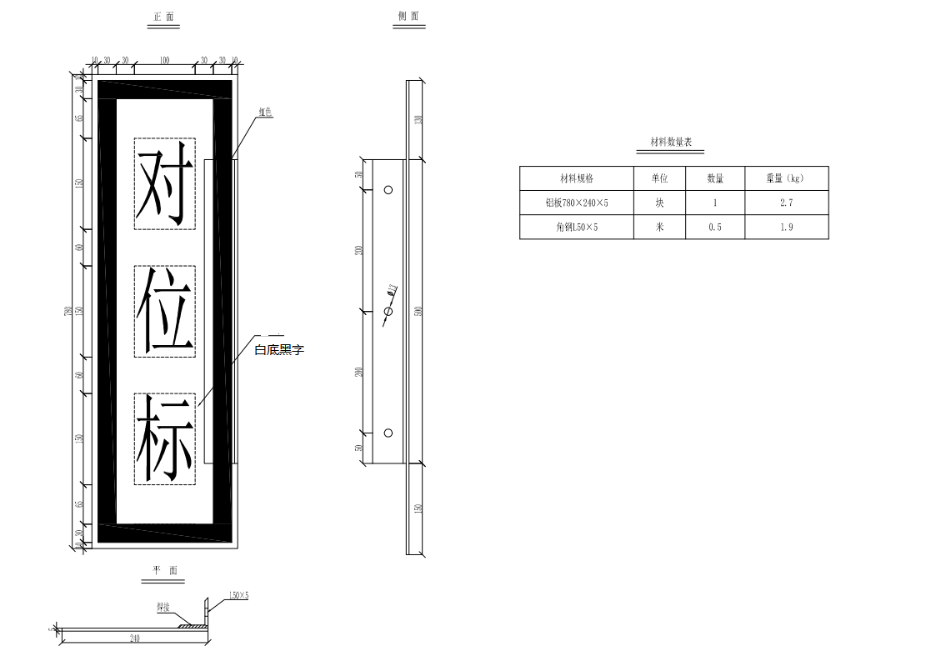
不含税金额合计（大写）：人民币 小 写：￥ 元
税额合计（大写）：人民币 小 写：￥ 元
价税合计（大写）：人民币 小 写：￥ 元
质保期： 年（不少于1年）
付款方式：详见报价要求
报价有效期： 20 年 月 日 至 20 年 月 日
注:此报价至少在90天内有效。若该产品或原材料行情波动较大，请另行注明有效期。

